Sơ đồ
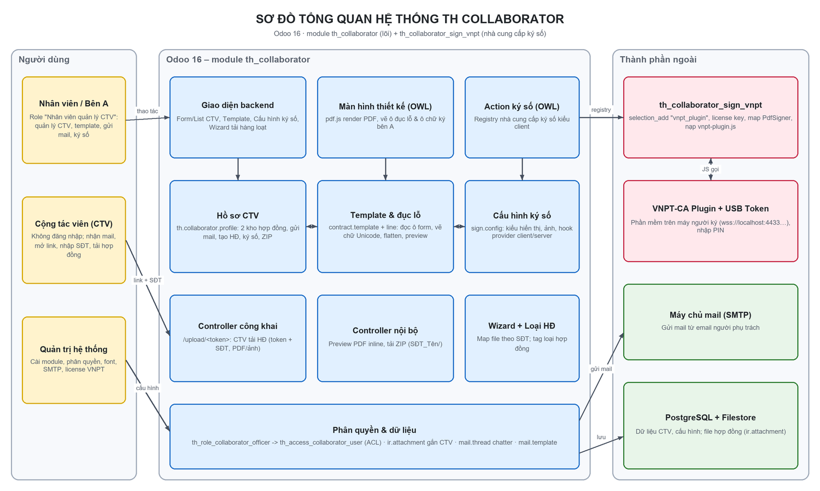
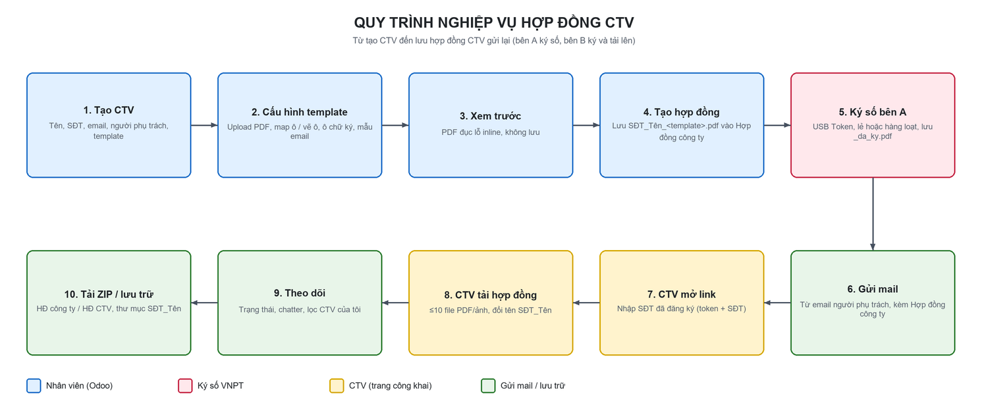
SƠ ĐỒ TỔNG QUAN & QUY TRÌNH
TH Collaborator - Quản lý cộng tác viên & hợp đồng · th_collaborator (16.0.1.3.0), th_collaborator_sign_vnpt (16.0.1.0.0) · Cập nhật 18/10/2026

